Pix Valeurs
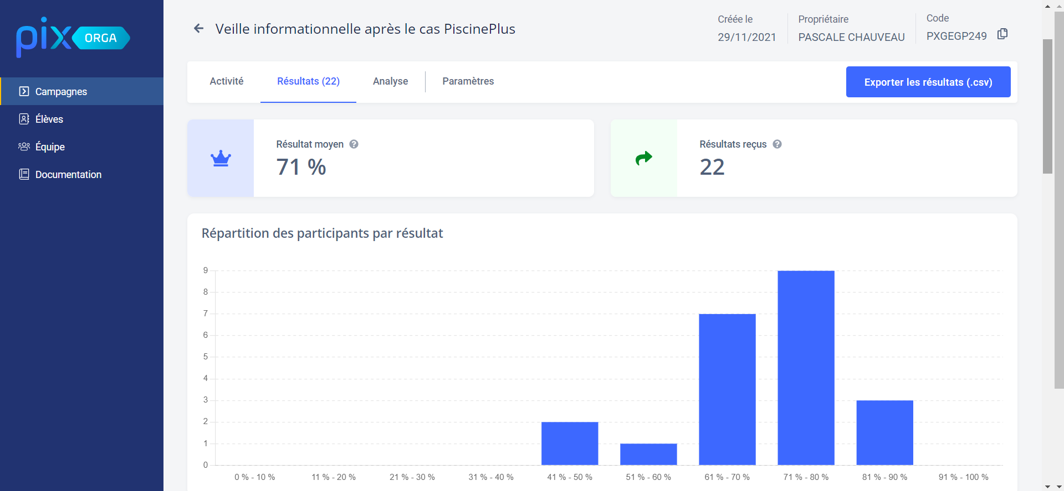
Résultats Parcours Pix "Mener une recherche et une veille d'information" BTS |  |  |  |  |  | Résultats Parcours Pix "Mener une recherche et une veille d'information" Bac Pro

 | Pix Rentrée 2020 avant Hybridation | Pix INITIAL en % septembre 2021 | Pix Après Dossier en % Décembre 2021 | Progression en % | Points d'augmentation |  | Pix INITIAL en % septembre 2021 | Pix Après Dossier en % Décembre 2021 | Progression en % | Points d'augmentation
Zilan | 60 | 73 | 73 | 0 % | 0 | Tom | 60 | 63 | 5 % | 3
Maxime |  | 67 | 80 | 19 % | 13 | Anis-Liam | 43 | 53 | 23 % | 10
Pauline | 64 | 57 | 78 | 37 % | 21 | Cloé | 51 | 57 | 12 % | 6
Nathalie |  | 57 | 75 | 32 % | 18 | Axel |  | 57 | #DIV/0! | 57
Julie | 72 | 67 | 67 | 0 % | 0 | Lukas | 31 | 61 | 97 % | 30
Mélissande | 51 | 53 | 67 | 26 % | 14 | Acélya | 40 | 51 | 28 % | 11
Romain | 51 | 49 | 49 | 0 % | 0 | Thomas | 50 | 53 | 6 % | 3
Anaïs | 53 | 51 | 57 | 12 % | 6 | Gaëtan | 71 | 75 | 6 % | 4
Melyne | 32 | 37 | 67 | 81 % | 30 | Mathis | 52 | 57 | 10 % | 5
Eva |  | 61 | 76 | 25 % | 15 | Diego | 56 | 57 | 2 % | 1
Alycia | 62 | 69 | 86 | 25 % | 17 | Enzo | 42 | 63 | 50 % | 21
Maxence | 68 | 67 | 76 | 13 % | 9 | Mehdi | 35 |  | -100 % | -35
Elsa | 74 | 71 | 78 | 10 % | 7 | Kylian | 39 | 59 | 51 % | 20
Camille | 70 | 67 | 80 | 19 % | 13 | Shanel | 61 | 61 | 0 % | 0
Elodie |  | 57 | 63 | 11 % | 6 | Clément | 77 | 80 | 4 % | 3
Maëva | 55 | 67 | 69 | 3 % | 2 | MOYENNE | 50.57 | 60.50 | 20 % | 10
Valentin | 62 | 49 | 90 | 84 % | 41 | MAX | 77.00 | 80.00 | 4 % | 3
Denovan | 79 | 71 | 82 | 15 % | 11 | MIN | 31.00 | 51.00 | 65 % | 20
Sophie |  | 45 | 45 | 0 % | 0
Anaïs | 62 | 61 | 69 | 13 % | 8
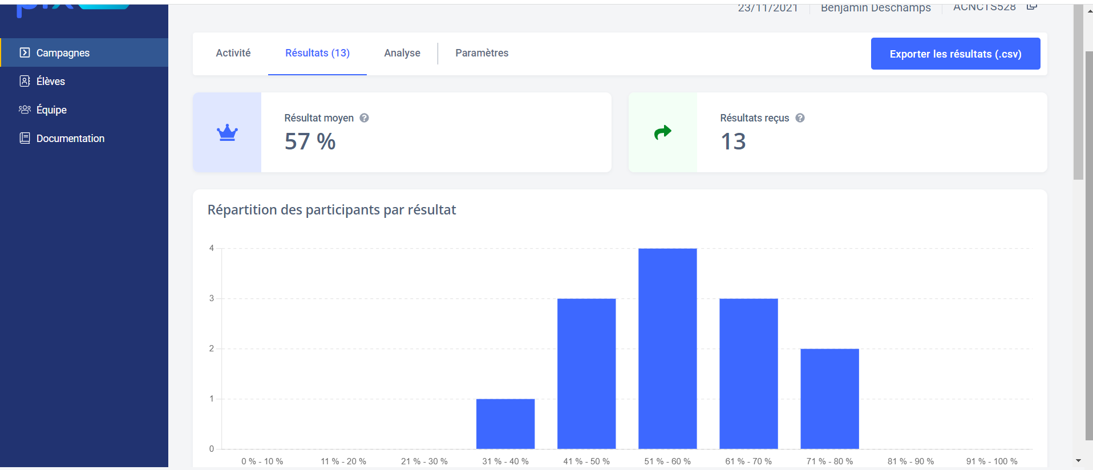
Nouhaila |  | 31 | 65 | 110 % | 34
Sanaa | 57 | 61 | 71 | 16 % | 10
MOYENNE | 60.75 | 58.55 | 71.05 | 21 % | 13
MAX | 79.00 | 73.00 | 90.00 | 23 % | 17
MIN | 32.00 | 31.00 | 45.00 | 45 % | 14

